상품제안서
비온뒤첫소금 2조 세트120ml (천일염+자연석류원액) | 상품코드: S12630

 |  |  |  |  |  |  | 02-713-8555 | www.synergygift.co.kr
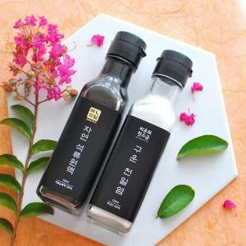

【상세/제작정보】 | - 종이스티커 제작 무료, 스티커 부착 무료 방수스티커 제작시 장당100원 - 택배비 박스당 3500원 - 기본박스 무료

【인쇄/포장옵션】 | 스티커 / 종이케이스

【공급단가】 | 수량 | 60~ | 100~ | 300~ | 1,000~ | 2,000~
*VAT별도 | 단가 | 6,800원 | 6,550원 | 6,300원 | 6,050원 | 5,900원

【상품 URL】 | https://www.synergygift.co.kr:443/src/goods_detail.php?gdno=3073

